Tabele zbiorcze
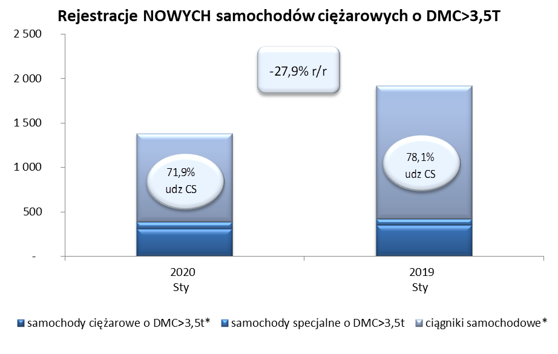
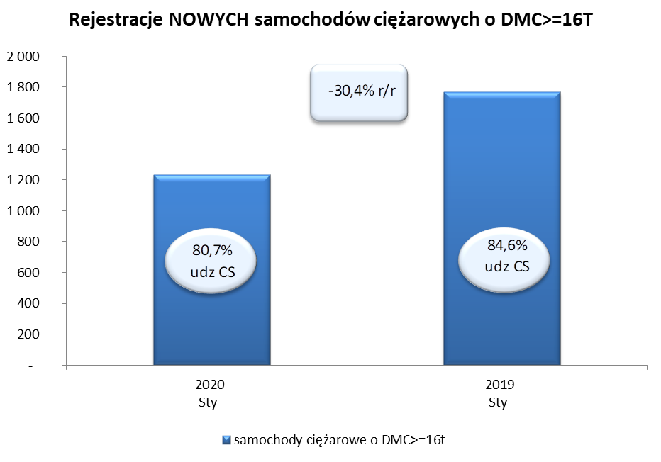
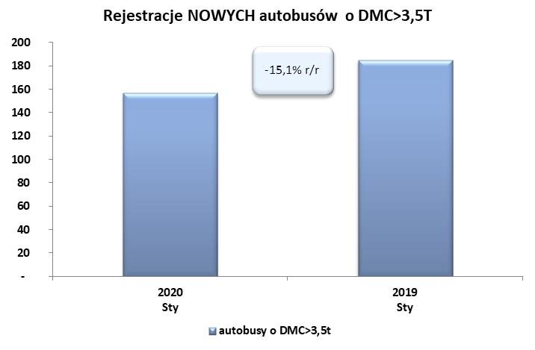
PZPM na podstawie danych CEP (MC) |  |  |  |  |  | 07/02/2020
 |  |  |  |  |  | sztuki
PIERWSZE REJESTRACJE NOWYCH POJAZDÓW UŻYTKOWYCH O DMC>3,5T
 | 2020 Sty | 2019 Sty | % zmiana r/r | 2020 Sty - Sty | 2019 Sty - Sty | % zmiana r/r
SAMOCHODY CIĘŻAROWE - RAZEM | 1,382 | 1,916 | -27.9% | 1,382 | 1,916 | -27.9%
samochody ciężarowe o DMC>3,5t* | 308 | 349 | -11.7% | 308 | 349 | -11.7%
samochody specjalne o DMC>3,5t | 80 | 71 | 12.7% | 80 | 71 | 12.7%
ciągniki samochodowe* | 994 | 1,496 | -33.6% | 994 | 1,496 | -33.6%
AUTOBUSY - RAZEM | 157 | 185 | -15.1% | 157 | 185 | -15.1%
autobusy o DMC>3,5t | 157 | 185 | -15.1% | 157 | 185 | -15.1%
RAZEM POJAZDY UŻYTKOWE | 1,539 | 2,101 | -26.7% | 1,539 | 2,101 | -26.7%
*/ Nie uwzgledniono rejestracji własnych marek krajowych producentów

